Cerinta
VVTA, PPFDP Informatica, 2020-2021
 | Lab03. Testare Black-box. Tehnicile de testare EP, BVA
 | Student | Buhos Teodora-Cristina
 | Data predarii | 24.10.2020 | Grupa | 1211
/**
* adauga un angajat in repository *
@param employee - un angajat cu atributele id, lastName, firstName, cnp, function, salary *
@return boolean - false daca employee nu este valid
*/
public boolean addEmployee(Employee employee);

ECP
 |  |  | VVTA, PPFDP Informatica, 2020-2021
 |  |  |  | se vor identifica minimum 4 clase de echivalenta (2 valide, 2 non-valide)
 |  |  |  | se vor proiecta minimum 4 cazuri de testare (2 valide, 2 non-valide) sau se va realiza acoperire ECs de 100%.

 | Identificarea ECs valide/non-valide pentru date de intrare/ieşire |  |  |  |  | Proiectarea cazurilor de testare folosind ECP

 |  |  |  |  | No. TCxx_EC | EC | input data |  |  |  |  |  | output data
 | No. EC | Condition | Valid EC | Non-valid EC |  |  | id | lastName | firstName | cnp | function | salary | expected
 | 1 | CNP-ul să fie format din 13 cifre. | CNP-ul este format din 13 cifre. |  | 1 | 1, 5 | 1 | Westbrook | Mary | 1234567890123 | LECTURER | 3000 | Angajatul va fi adăugat cu succes.
 | 2 |  |  | CNP-ul nu conține numai cifre. | 2 | 1, 6 | 1 | Westbrook | mary | 1234567890123 | LECTURER | 3000 | false
 | 3 |  |  | Lungime CNP-ul < 13 | 3 | 2, 5 | 1 | Westbrook | Mary | a234567890123 | LECTURER | 3000 | false
 | 4 |  |  | Lungime CNP > 13 | 4 | 3, 5 | 1 | Westbrook | Mary | 123456789012 | LECTURER | 3000 | false
 | 5 | firstName să înceapă cu literă mare. | firstName începe cu literă mare. | firstName începe cu literă mică, sau cu un caracter care nu este de tip literă.(6) | 5 | 4, 5 | 1 | Westbrook | Mary | 12345678901234 | LECTURER | 3000 | false
 | 6 |  |  |  | 6
 | 7 |  |  |  | 7
 | 8 |  |  |  | 8
 | 9 |  |  |  | 9
 | 10
 | 11
 | 12
 | 13
 | 14
 | 15
 | 16
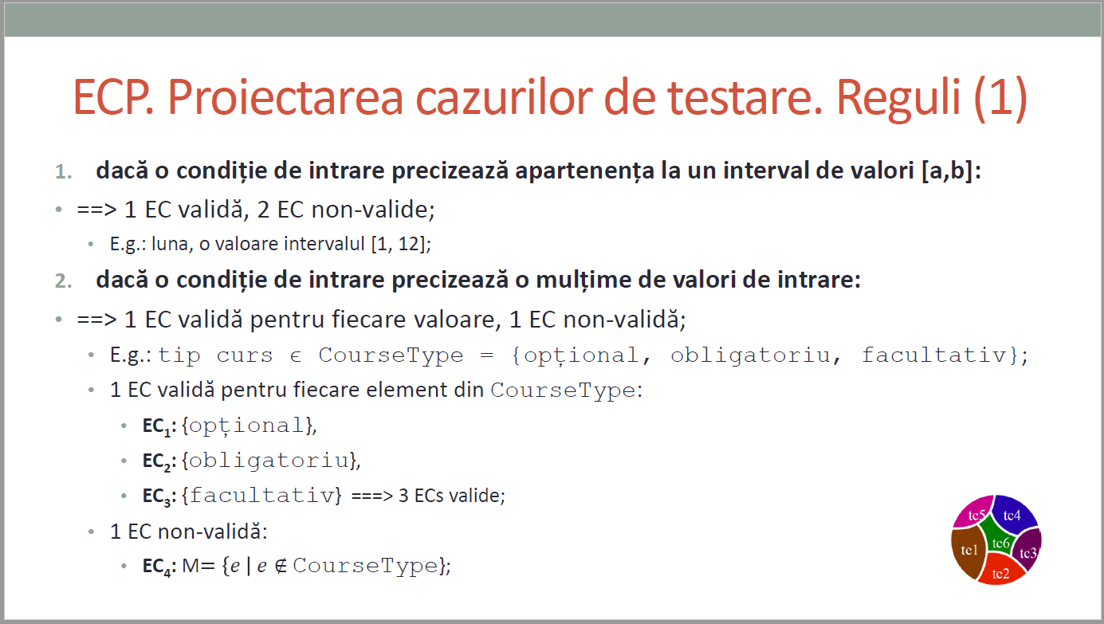
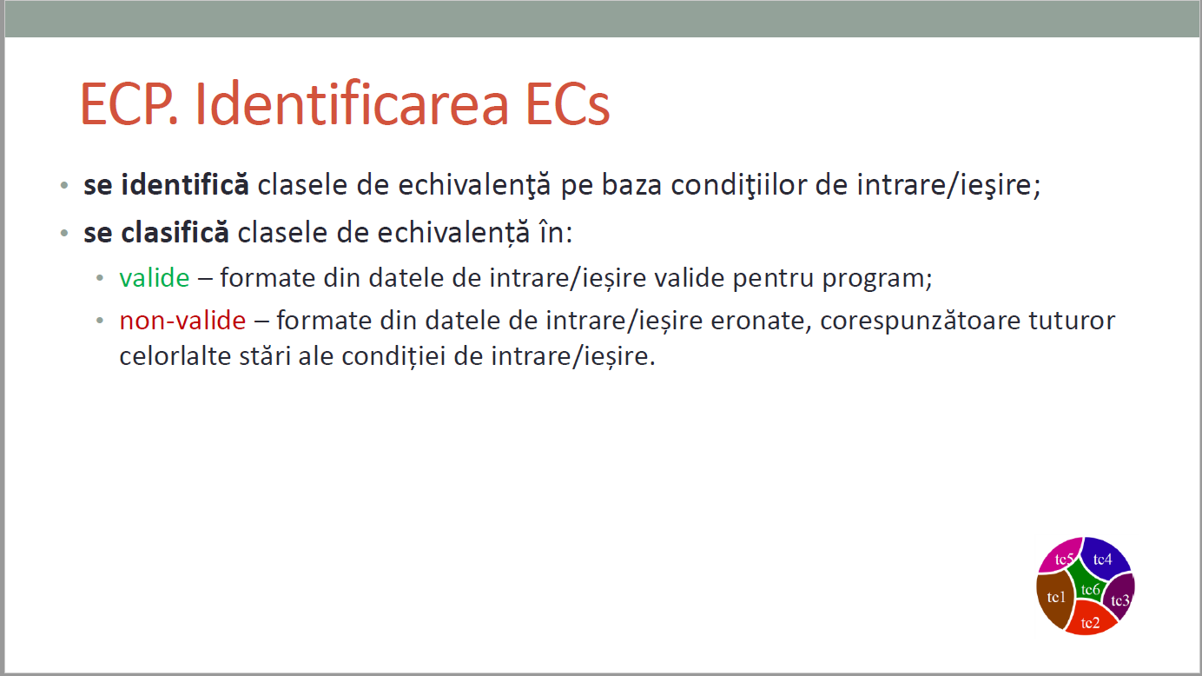
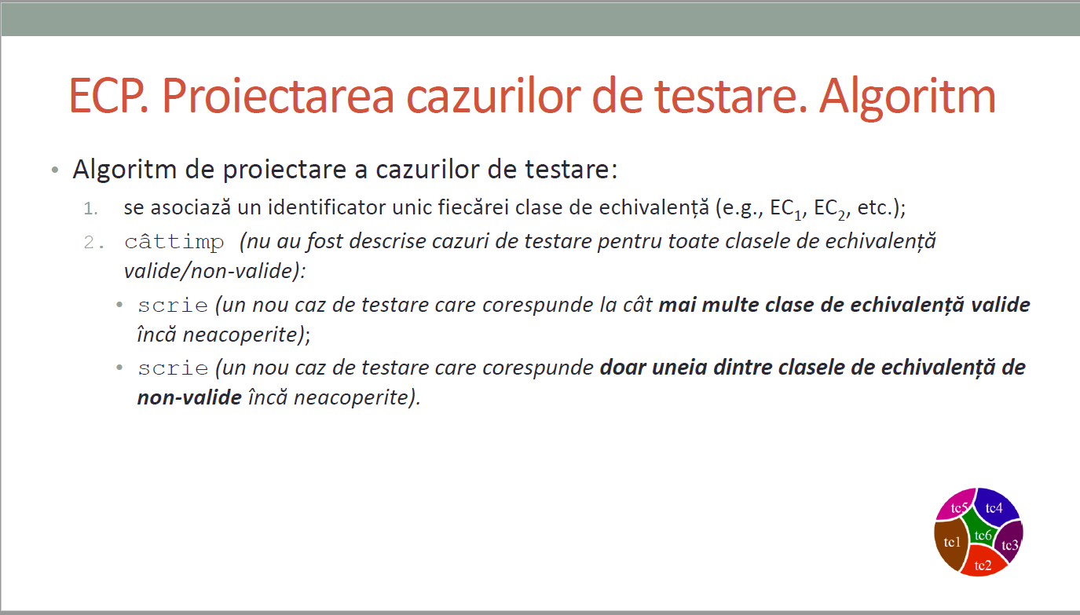
CURS 4

BVA
 |  |  |  | VVTA, PPFDP Informatica, 2020-2021
 |  | se vor identifica minimum 4 conditii BVA (2 valide, 2 non-valide)
 |  | se vor proiecta minimum 4 cazuri de testare (2 valide, 2 non-valide)

 | Identificarea condiţiilor BVA asociate ECs valide pentru date de intrare/ieşire |  |  |  | Proiectarea cazurilor de testare folosind condiţiile BVA

 |  |  |  |  | No TCxx_BVA | BVA condition | Correlated TC | Executable | input data |  |  |  |  |  | output data
 | Crt. No. | Valid EC | BVA Condition |  |  |  |  |  | id | lastName | firstName | cnp | function | salary | expected result
 | a. | CNP-ul este format din 13 cifre. | 1 | L(CNP) = 12 | 1 | 1 | TC4_EC | yes | 1 | Westbrook | Mary | 123456789012 | LECTURER | 3000 | false
 |  |  | 2 | L(CNP) = 13 | 2 | 2 | TC1_EC | yes | 1 | Westbrook | Mary | 1234567890123 | LECTURER | 3000 | Angajatul va fi adăugat cu succes.
 |  |  | 3 | L(CNP) = 14 | 3 | 3 | TC5_EC | yes | 1 | Westbrook | Mary | 12345678901234 | LECTURER | 3000 | false
 |  |  | 4 |  | 4 | 4
 |  |  | 5 |  | 5 | 5
 |  |  | 6 |  | 6 | 6
 | b. | firstName începe cu literă mare. | 7 | firstName începe cu "@" | 7 | 7 | - | yes | 1 | Westbrook | @ary | 1234567890123 | LECTURER | 3000 | false
 |  |  | 8 | firstName începe cu "A" | 8 | 8 | - | yes | 1 | Westbrook | Anna | 1234567890123 | LECTURER | 3000 | Angajatul va fi adăugat cu succes.
 |  |  | 9 | firstName începe cu "Z" | 9 | 9 | - | yes | 1 | Westbrook | Zendaya | 1234567890123 | LECTURER | 3000 | Angajatul va fi adăugat cu succes.
 |  |  | 10 | firstName începe cu "]" | 10 | 10 | - | yes | 1 | Westbrook | ]ary | 1234567890123 | LECTURER | 3000 | false
 |  |  | 11 |  | 11 | 11
 |  |  | 12 |  | 12 | 12
 | c. |  | 13 |  | 13 | 13
 |  |  | 14 |  | 14 | 14
 |  |  | 15 |  | 15 | 15
 |  |  | 16 |  | 16 | 16
 |  |  | 17 |  | 17 | 17
 |  |  | 18 |  | 18 | 18
 | d. |  | 19 |  | 19 | 19
 |  |  | 20 |  | 20 | 20
 |  |  | 21 |  | 21 | 21
 |  |  | 22 |  | 22 | 22
 |  |  | 23 |  | 23 | 23
 |  |  | 24 |  | 24 | 24
 | e. |  | 25 |  | 25 | 25
 |  |  | 26 |  | 26 | 26
 |  |  | 27 |  | 27 | 27
 |  |  | 28 |  | 28 | 28
 |  |  | 29 |  | 29 | 29
 |  |  | 30 |  | 30 | 30
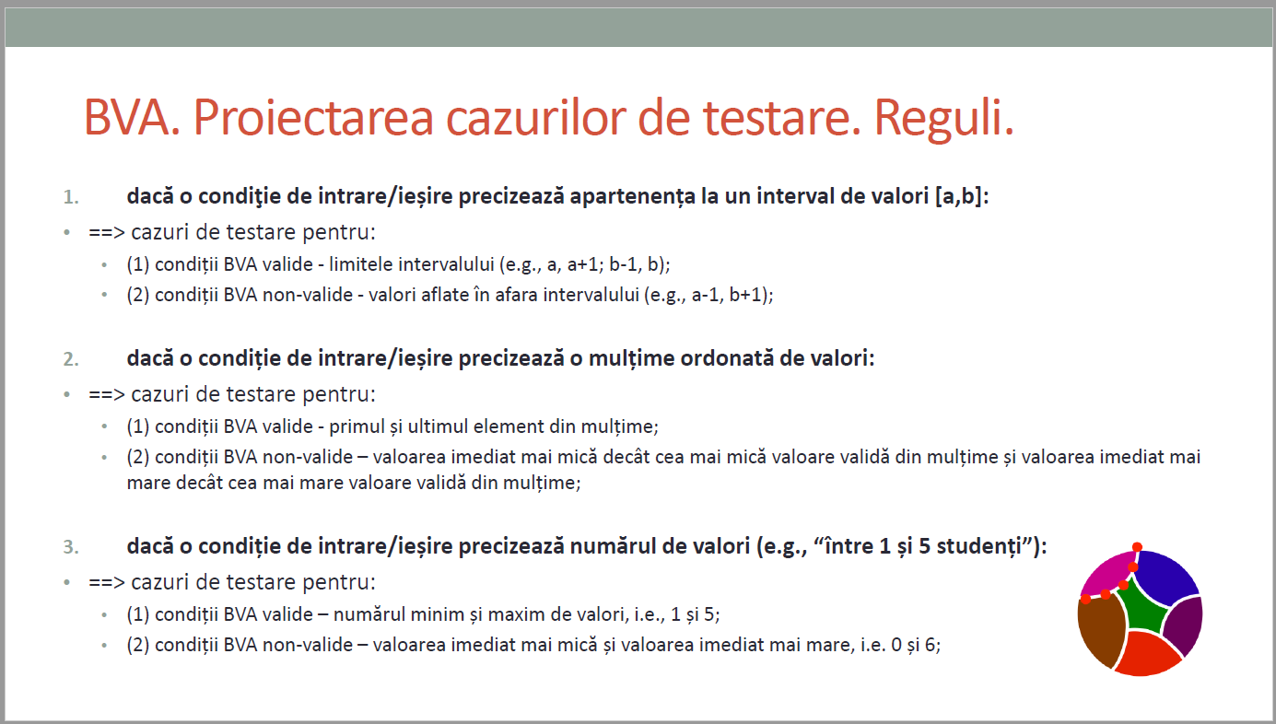
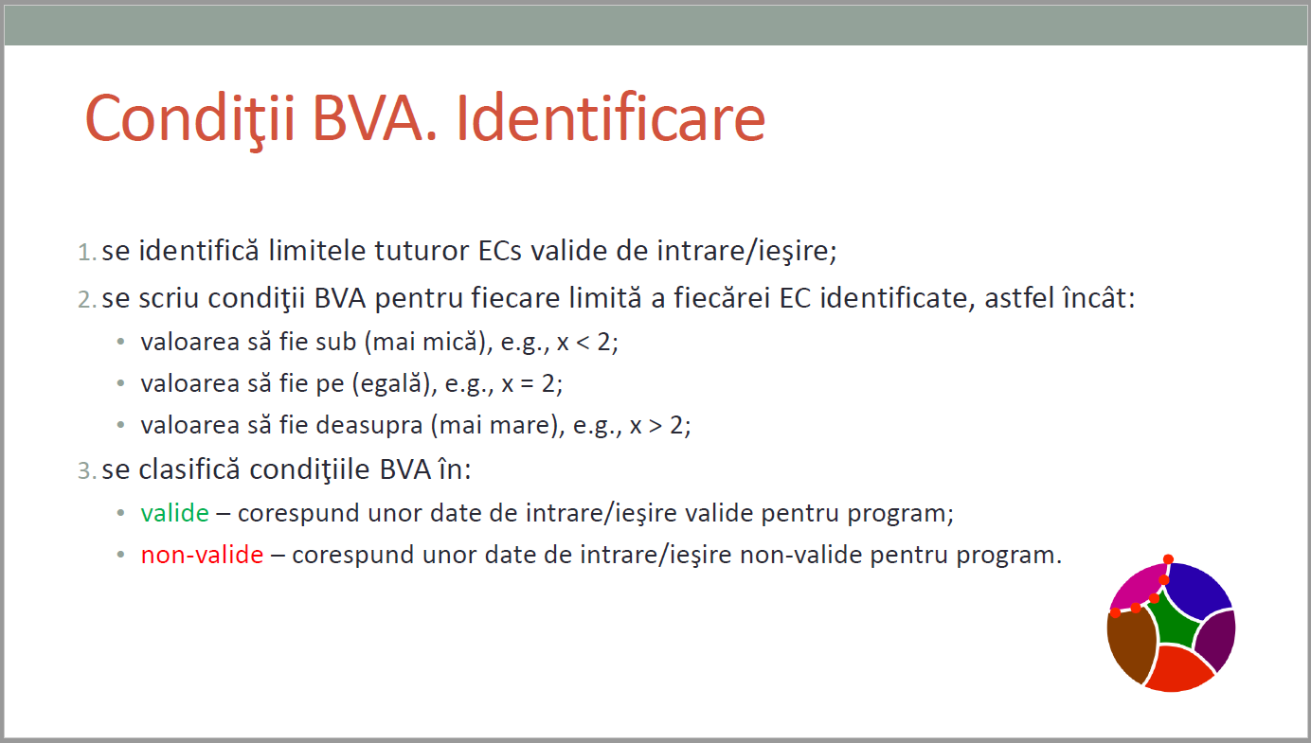
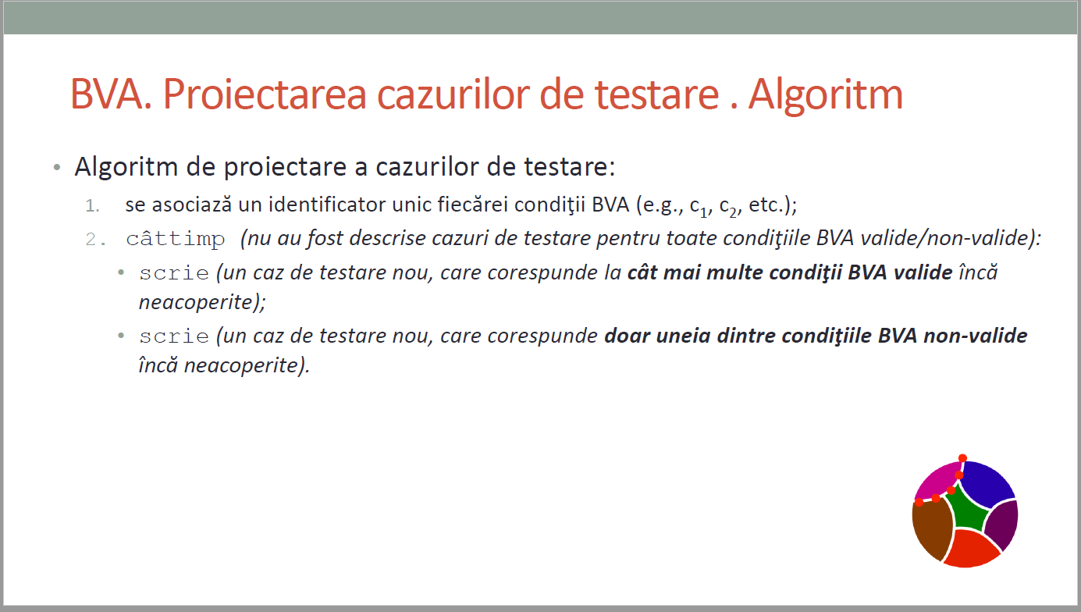
CURS 4

